Calculs
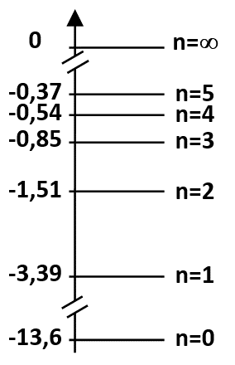
Rappel : la longueur d'onde λ et la différence d'énergie entre deux niveaux sont liées par la relation :
ΔE = hc / λ
avec ΔE : Différence d'énergie entre deux niveaux (en J)
h : Constante de Planck 6,63x10⁻³⁴ m².kg.s⁻¹
c : Vitesse de la lumière 3,00x10⁸ m.s⁻¹
λ : Longueur d'onde de la radiation (en m)
Calcul des longueurs d'onde des radiations absorbées par l'atome d'hydrogène
 | Niveau d'énergie | Valeur de l'énergie (en eV)
 | n = 5 | -0.37
 | n = 4 | -0.54
Rappel : À l'échelle de l'atome, l'énergie peut s'exprimer en joules (J) ou en électron-volt (eV)
La conversion entre ces deux unités est la suivante :
1 eV = 1,60x10⁻¹⁹ J
 | n = 3 | -0.85
 | n = 2 | -1.51
 | n = 1 | -3.39
Rappel : Dans une cellule, un puissance de dix s'écrit avec la lettre "E". Exemple : 1,60x10⁻¹⁹ s'écrit 1,60E-9
 | n = 0 | -13.6

Transition étudiée |  | 0 => 1 | 0 => 2 | 0 => 3 | 0 => 4 | 0 => 5
Différence d'énergie DE (en eV) |  | 10.2 | 12.1 | 12.8 | 13.1 | 13.2
Différence d'énergie DE (en J) |  | 1.63E-18 | 1.93E-18 | 2.04E-18 | 2.09E-18 | 2.12E-18
Longueur d'onde absorbée l (en m) |  | 1.22E-07 | 1.03E-07 | 9.75E-08 | 9.52E-08 | 9.40E-08
Longueur d'onde absorbée l (en nm) |  | 122 | 103 | 98 | 95 | 94

Transition étudiée |  |  | 1 => 2 | 1 => 3 | 1 => 4 | 1 => 5
Différence d'énergie DE (en eV) |  |  | 1.9 | 2.5 | 2.9 | 3.0
Différence d'énergie DE (en J) |  |  | 3.01E-19 | 4.06E-19 | 4.56E-19 | 4.83E-19
Longueur d'onde absorbée l (en m) |  |  | 6.61E-07 | 4.89E-07 | 4.36E-07 | 4.12E-07
Longueur d'onde absorbée l (en nm) |  |  | 661 | 489 | 436 | 412

Transition étudiée |  |  |  | 2 => 3 | 2 => 4 | 2 => 5
Différence d'énergie DE (en eV) |  |  |  | 0.66 | 0.97 | 1.14
Différence d'énergie DE (en J) |  |  |  | 1.06E-19 | 1.55E-19 | 1.82E-19
Longueur d'onde absorbée l (en m) |  |  |  | 1.88E-06 | 1.28E-06 | 1.09E-06
Longueur d'onde absorbée l (en nm) |  |  |  | 1884 | 1282 | 1090

